MC
Telasih Makmur offset printing & packaging

MASTER CARD/KARTU INDUK |  |  |  |  | Kode Item: | YLAS-ALSM OB CRM CTK

 | No. Desain: |  | Nama Barang: | OUTER ALSAMSI CREAM LOCK | Tanggal: | 2025-11-26

Nama Pelanggan: | Dimensi P: | Dimensi L: | Dimensi T: | Kode Pisau: | Ukuran Pisau:
PAK MUKRI | 37,5 cm | 19,7 cm | 25,5 cm | Pisau OUTER ALSAMSI CREAM LOCK (375x197x255mm)_SEMARANG | 96,9 x 60,2 cm
Material: | Kualitas: |  | Ukuran Bahan: | Ukuran Cetak: | Jenis Finishing:
DUPLEX SUPARMA / FAJAR | 250 gsm |  | 100 x 65 cm | 98,5 x 62,5 cm | Varnish / WB
SINGLE FACE E/FLUTE | M125/K125 |  | 98 x 61,5 cm

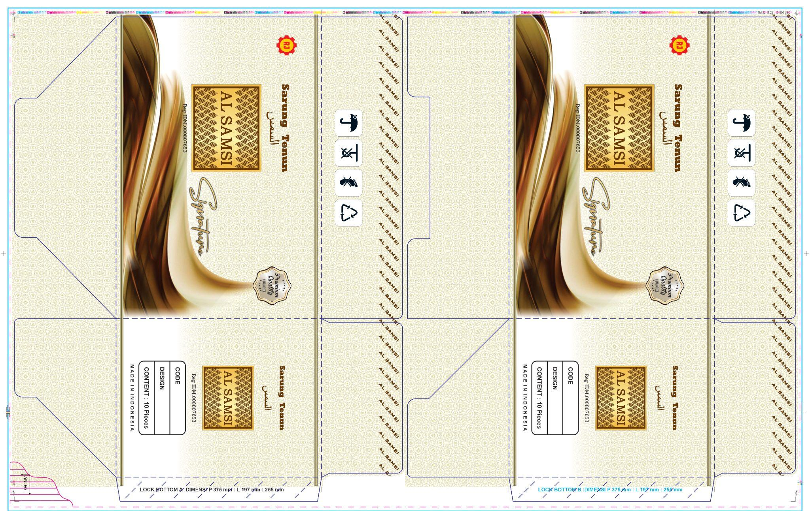
Bentuk: |  |  |  | Bentuk Sambungan: | Warna Pertama: CS
 |  |  |  | Double Join | Unit 1: | BLACK
 |  |  |  |  | Unit 2: | CYAN
 |  |  |  | Isi dalam Satu Cetakan: | Unit 3: | MAGENTA
 |  |  |  | 1 SET | Unit 4: | YELLOW
 |  |  |  |  | Warna Kedua:
 |  |  |  | Keterangan: | Unit 1:
 |  |  |  | - | Unit 2:
 |  |  |  |  | Unit 3:
 |  |  |  |  | Unit 4:
 |  |  |  | Urutan Pekerjaan: | ACC E-mail:
 |  |  |  | Potong | Digital:
 |  |  |  | Cetak di mesin: Lithrone G40 | Box Polos:
 |  |  |  | QC
 |  |  |  | Varnish / WB
 |  |  |  | Laminasi
 |  |  |  | Plong Belakang
 |  |  |  | Kupas
 |  |  |  | Lem Samping
 |  |  |  | Hitung
 |  |  |  | Stripping (25 biji / Pack)

ACC PROOF PRIINT (DIGITAL + CETAK) HARUS DILAMPIRKAN BERSAMA MASTER CARD

Mengetahui:
Desainer | Marketing | PPIC | QA | Plant Manager

